全聯會意外通報警訊
意外通報(IN)+(OUT)流程(全聯會)

視窗跳出同時聲響

當有意外通報時同步訊息、聲響如下
1.若是頁面在「旅行團查詢」，則有
意外通報(IN)發生時，即轉至「意
外通報(IN)」的頁面
2.通報警訊視窗跳出
3.通報聲響響起

點擊立即檢視

意外通報!! 意外通報!!

立即檢視
稍後檢視

檢視畫面

旅行社意外通報警訊
意外通報(IN)+(OUT)流程(旅行社)

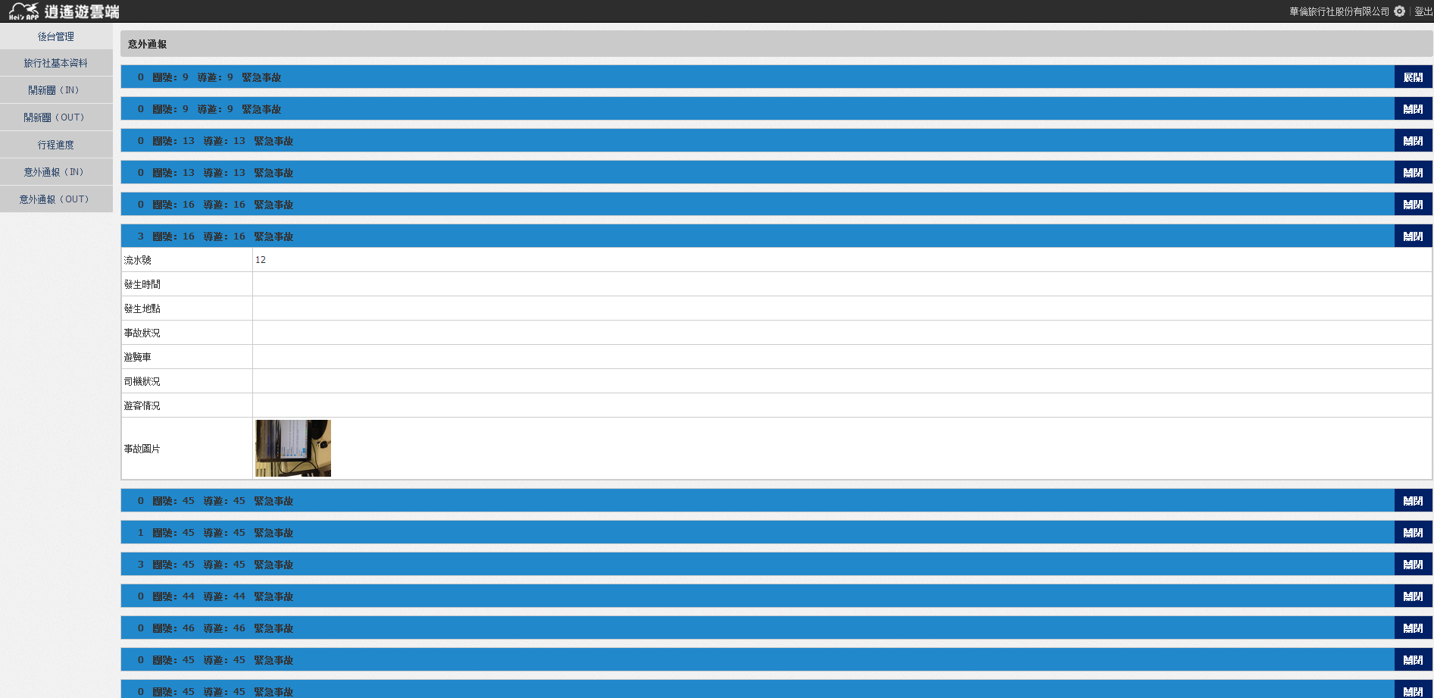
當有意外通報時同步訊息、聲響如下
1.通報警訊視窗跳出
2.通報聲響響起
點擊「立即檢視」後 通報攔位展開
視窗跳出同時聲響

點擊立即檢視
意外通報!! 意外通報!!

立即檢視
稍後檢視

展開

